Sheet1
机型 |  | 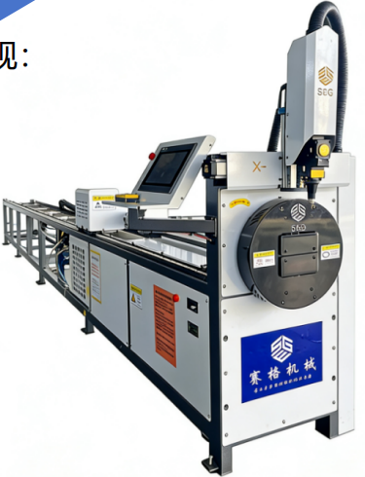 | 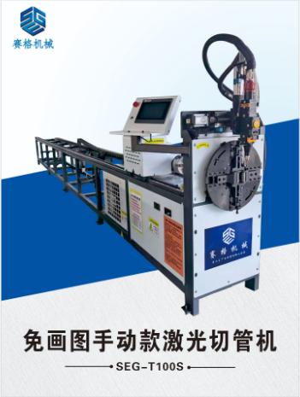 | 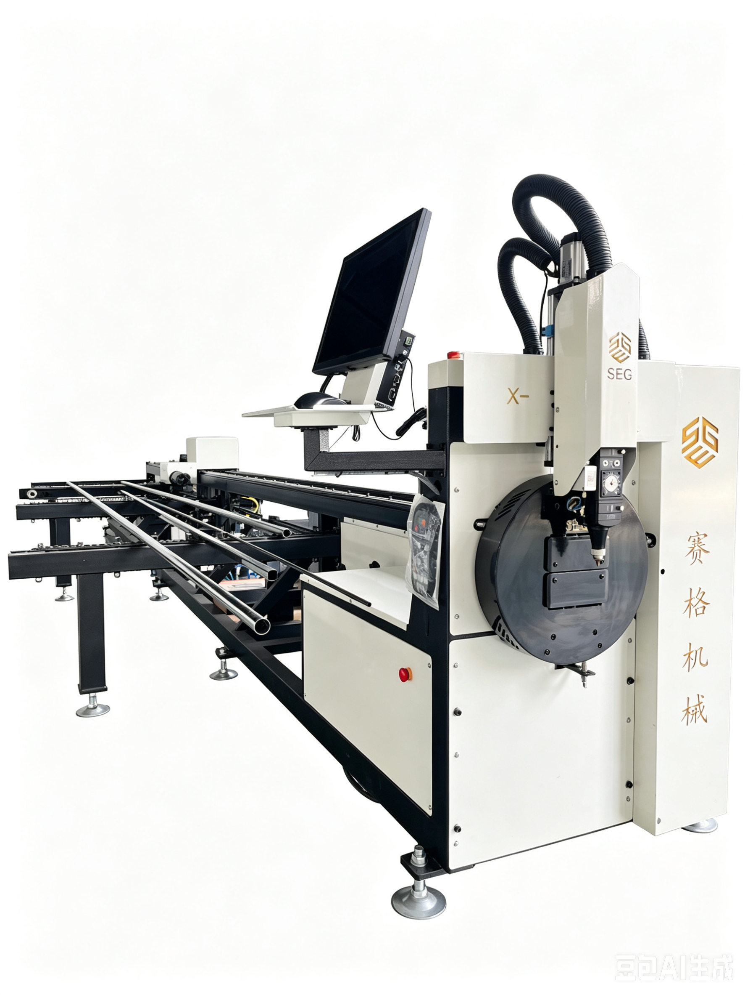 | 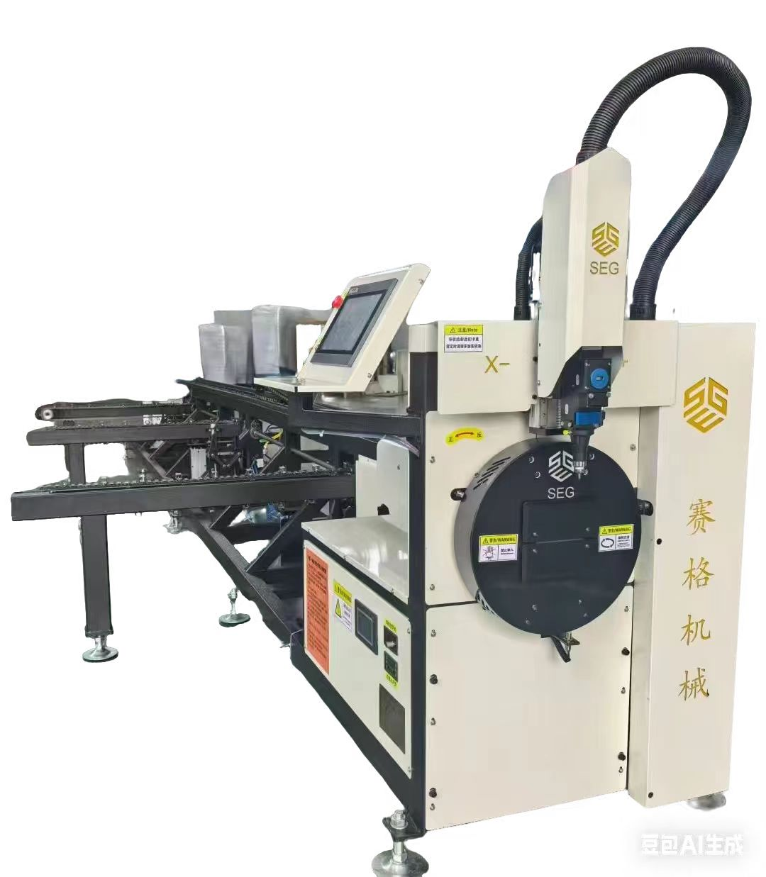 | 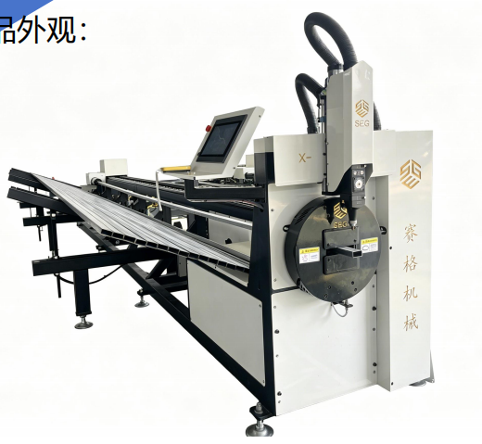 | 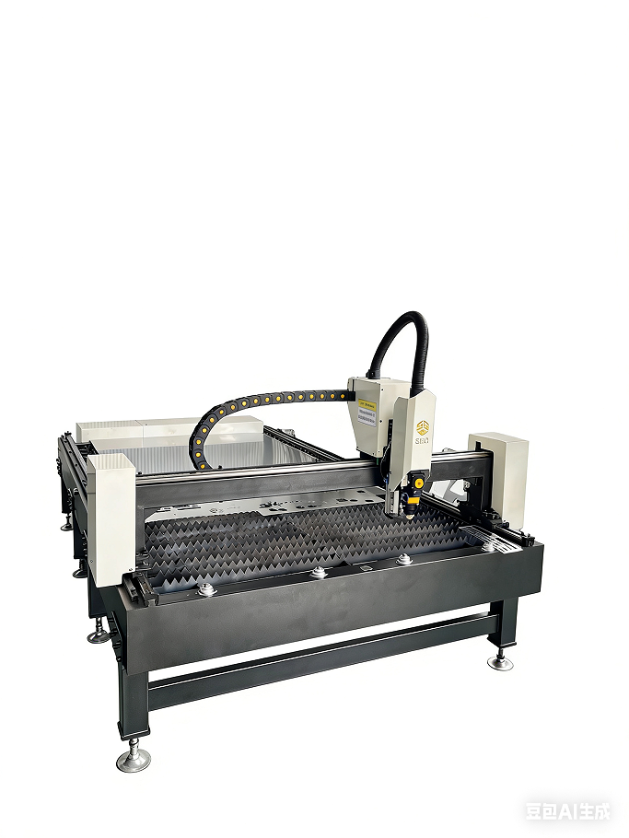
型号 | SEG-T130Y | SEG-T100M气动 | SEG-T100M手动 | SEG-T100DZ | SEG-T100Z | SEG-T100XZ | SEG-2513 | SEG-3015
卡盘 | 130 | 100 | 100 | 100 | 100 | 100
发生器 | 凯普林CW15 | 嘉鑫/凯普林CW15 | 凯普林CW15 | 凯普林CW15 | 凯普林CW15 | 凯普林CW15 | 凯普林CW15 | 凯普林CW15
切割头 | 赛格 | 赛格 | 赛格 | 赛格 | 赛格 | 赛格 | 赛格 | 赛格
冷水机 | 特域 | 特域 | 特域 | 特域 | 特域 | 特域 | 特域 | 特域
数控系统 | 赛格方菱 | 赛格 | 赛格 | 赛格方菱 | 赛格 | 赛格 | 赛格方菱 | 赛格方菱
电机驱动 | 伺服 | 伺服 | 伺服 | 伺服 | 伺服 | 伺服 | 伺服 | 伺服
伺服品牌 | 赛格定制 | 赛格定制 | 赛格定制 | 赛格定制 | 赛格定制 | 赛格定制 | 赛格定制 | 赛格定制
齿轮齿条品牌 | 赛格定制 | 赛格定制 | 赛格定制 | 赛格定制 | 赛格定制 | 赛格定制 | 赛格定制 | 赛格定制
导轨品牌 | 赛格定制 | 赛格定制 | 赛格定制 | 赛格定制 | 赛格定制 | 赛格定制 | 赛格定制 | 赛格定制
切割管型 | 方圆管，角铁，椭圆，D型管，扇形管等 | 方圆管，角铁，椭圆 | 方圆管，角铁，椭圆 | 方圆管，角铁，椭圆 | 方圆管，角铁，椭圆 | 方圆管，角铁，椭圆 | 不锈钢板，碳钢板 | 不锈钢板，碳钢板
有效切割管径 | 19-125mm圆，19-100mm方 | 19-100mm | 19-100mm | 自动19-80mm 手动19-100mm | 自动19-80mm 手动19-100mm | 自动19-40mm 手动19-100mm | 2500*1300mm | 3000mm*1500mm
切割厚度 | 不锈钢管2mm铁管3mm | 不锈钢管2mm铁管3mm | 不锈钢管2mm铁管3mm | 不锈钢管2mm铁管3mm | 不锈钢管2mm铁管3mm | 不锈钢管2mm铁管3mm | 不锈钢板2mm碳钢板3mm | 不锈钢板2mm碳钢板3mm
切割长度 | 6M (可定制) | 6M (可定制) | 6M (可定制) | 6M (可定制) | 6M (可定制) | 6M (可定制)
切割速度 | 0-8000mm/min | 0-8000mm/min | 0-8000mm/min | 0-8000mm/min | 0-8000mm/min | 0-8000mm/min | 0-8000mm/min | 0-8000mm/min
切割精度误差 | ±0.5 mm | ±0.5 mm | ±0.5 mm | ±0.5 mm | ±0.5 mm | ±0.5 mm | ±0.5 mm | ±0.5 mm
复位精度 | ±0.3mm | ±0.3mm | ±0.3mm | ±0.3mm | ±0.3mm | ±0.3mm | ±0.3mm | ±0.3mm
设备尺寸 | L7200*W850*H1630mm | L6900*W830*H1630mm | L6900*W830*H1630mm | L7200*W1600*H1600mm | L7200*W1600*H1600mm | L7200*W1600*H1600mm | 3050mm*2050mm*1400mm | 3600mm*2300mm*1400mm
拆后包装尺寸 | 2530*1450*1750mm三节 3700*1800*1650mm两节 | 4500*900*1700mm | 4500*900*1700mm | 3900*930*1500mm 3600*1000*1000mm | 3900*930*1500mm 3600*1000*1000mm |  | 分体2800mm*1800mm*1430mm | 分体3000mm*2100mm*1430mm
设备重量 | 600KG | 500KG | 500KG | 600KG | 600KG | 600KG | 700KG | 750KG
气源 | 空气 | 空气 | 空气 | 空气 | 空气 | 空气 | 空气 | 空气
驱动方式 | 齿轮齿条传动 | 齿轮齿条传动 | 齿轮齿条传动 | 齿轮齿条传动 | 齿轮齿条传动 | 齿轮齿条传动 | 齿轮齿条传动 | 齿轮齿条传动
导轨 | 精密方形导轨 | 精密方形导轨 | 精密方形导轨 | 精密方形导轨 | 精密方形导轨 | 精密方形导轨 | 精密方形导轨 | 精密方形导轨
报价 | 44000元 | 100卡盘34000元 130卡盘35000元 | 29800元 | 49000元 | 45000元 | 免画图：43800 导图款：47800 | 29800 | 31800
备注： | 嘉强自动调焦激光头 +2500元 托料一个 +1000元 锐科/创鑫足功率1500W +3500元 创鑫/锐科足功率3000W +16000元（激光器不再返点） 管机切12-19mm方圆管，需加2个托料（2000元），需定制前后卡盘工装（380元），同时精度误差会大
注： | 所有报价，不含税运，不含木箱包装

Sheet2
机型 | 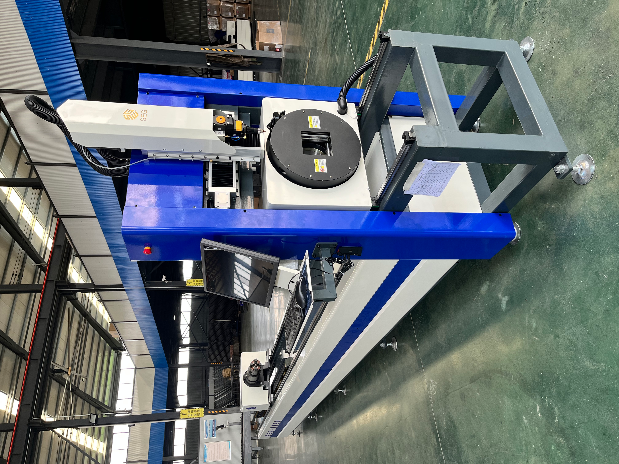 |  |  | 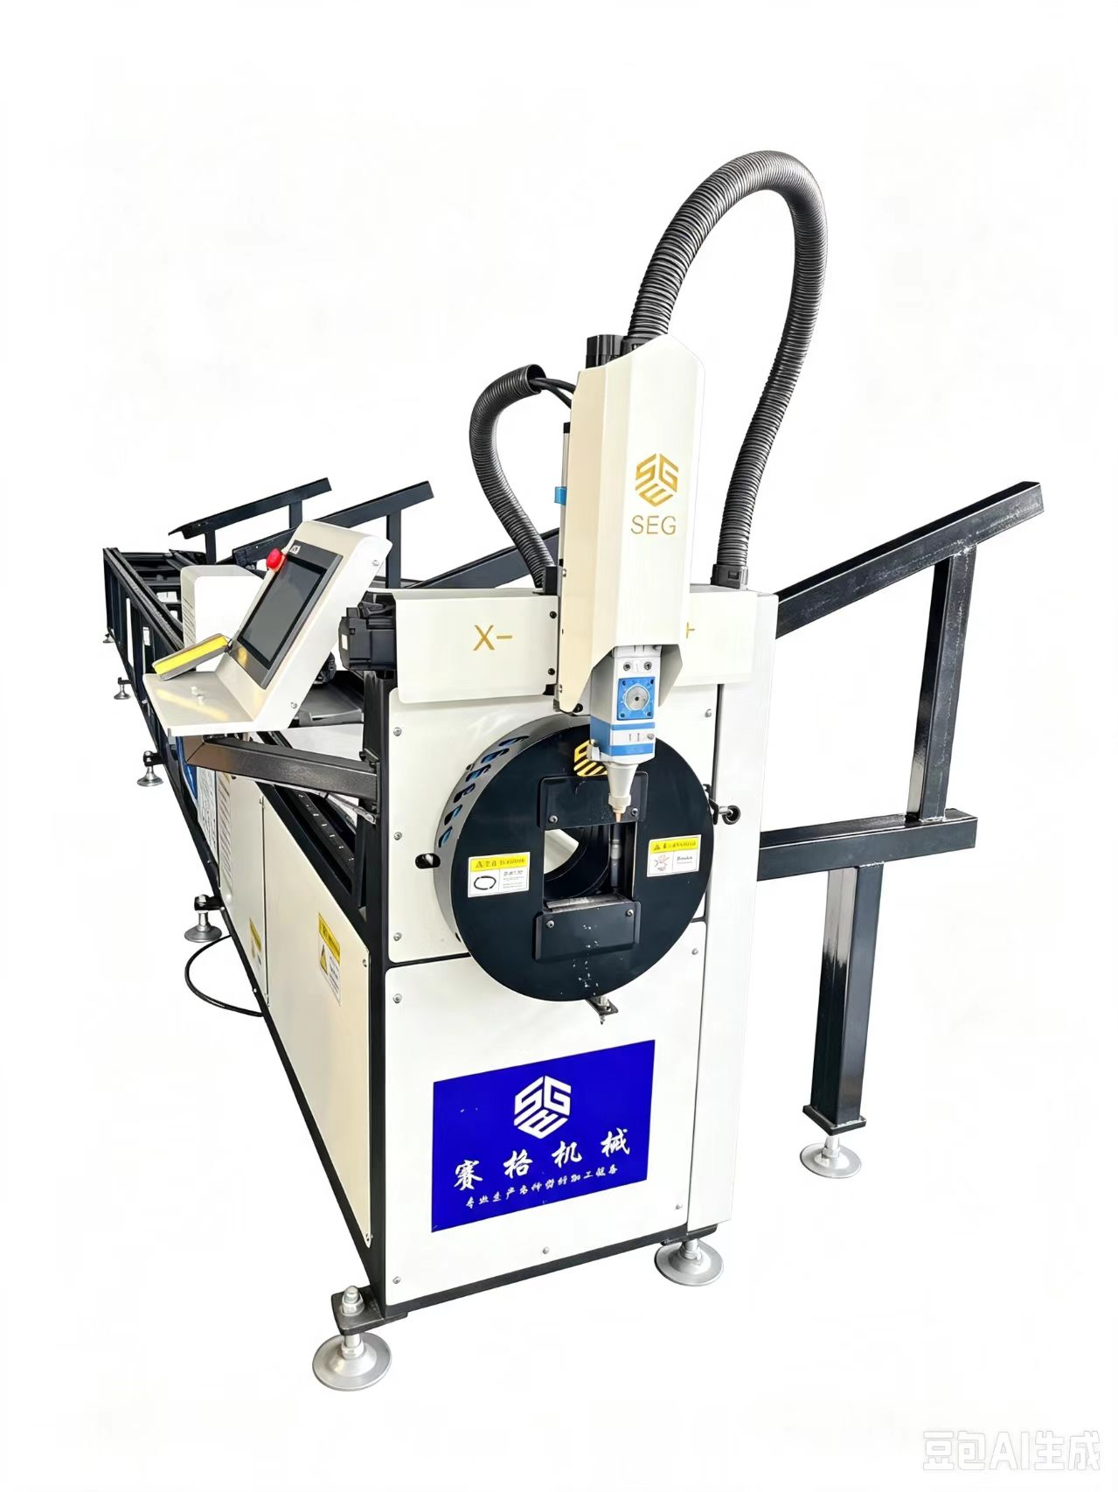
型号 | SEG-T120 | SEG-T160 | SEG-T240 | SEG-100MZ
卡盘 | 120 | 160 | 230 | 100
发生器 | 凯普林CW15 | 凯普林CW15 | 凯普林CW15 | 凯普林CW15
切割头 | 赛格定制 | 赛格定制 | 赛格定制 | 赛格定制
冷水机 | 特域 | 特域 | 特域 | 特域
数控系统 | 赛格方菱 | 赛格方菱 | 赛格方菱 | 赛格
电机驱动 | 伺服 | 伺服 | 伺服 | 伺服
伺服品牌 | 赛格定制 | 赛格定制 | 赛格定制 | 赛格定制
齿轮齿条品牌 | 赛格定制 | 赛格定制 | 赛格定制 | 赛格定制
导轨品牌 | 赛格定制 | 赛格定制 | 赛格定制 | 赛格定制
切割管型 | 方圆管，角铁，椭圆，D型管，扇形管 | 方圆管，角铁，椭圆，D型管，扇形管等 | 方圆管，角铁，椭圆，D型管，扇形管等 | 方圆管，角铁，椭圆
有效切割管径 | 10-120mm | 10-160mm | 15-230mm | 19-100mm
切割厚度 | 不锈钢管2mm铁管3毫米 | 不锈钢管2.5mm铁管3毫米 | 不锈钢管2.5mm铁管3.0毫米 | 不锈钢管2.5mm铁管3.0毫米
切割长度 | 6M (可定制) | 6M (可定制) | 6M (可定制) | 6M (可定制)
切割速度 | 0-8000mm/min | 0-8000mm/min | 0-8000mm/min | 0-8000mm/min
切割精度误差 | ±0.5mm | ±0.5 mm | ±0.5mm | ±0.5mm
复位精度 | ±0.2mm | ±0.2mm | ±0.2mm | ±0.2mm
设备尺寸 | L7800*W1300*H2000mm | L7800*W1500*H2200mm | L7800*W1500*H2200mm | L6900*W1500*H2200mm
设备重量 | 1000KG | 1100KG | 1200KG | 600KG
气源 | 空气 | 空气 | 空气 | 空气
驱动方式 | 齿轮齿条传动 | 齿轮齿条传动 | 齿轮齿条传动 | 齿轮齿条传动
导轨 | 精密方形导轨 | 精密方形导轨 | 精密方形导轨 | 精密方形导轨
报价 | 60000元 | 64000元 | 68000元 | 100卡盘 36000元 130卡盘 37000元
备注： | 嘉强自动调焦激光头 +2500元 托料一个 +2000元 锐科/创鑫足功率1500W +3500元 创鑫/锐科足功率3000W +16000元（激光器不再返点） | 嘉强自动调焦激光头 +2500元 托料一个 +2000元 锐科/创鑫足功率1500W +3500元 创鑫/锐科功率3000W +16000元 （激光器不再返点） | 嘉强自动调焦激光头 +2500元 托料一个 +2000元
注： | 所有报价，不含税运，不含木箱包装

